Estadística CEP ENE-MAR 2019
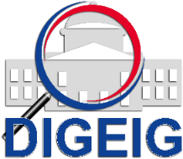
DIRECCIÓN GENERAL DE ÉTICA E INTEGRIDAD GUBERNAMENTAL
"Año de la Innovación y la Competitividad"

COMISIONES DE ÉTICA PÚBLICA (CEP) CONFORMADAS A NIVEL NACIONAL TRIMESTRE ENERO-MARZO 2019
 | Total
(en blanco)

 | MACROREGIÓN | CANTIDAD
 | (en blanco)
 | Total general

